表紙・改定履歴
Webダイレクト販売
バウンスメール管理 詳細設計書

© 2020 Sasuke Financial Lab Inc.

変 更 記 録
版数 REV. | 作成更新日 | 変 更 内 容 | 担 当
01 | 2020-10-19 | 初版 | 若林
02 | 2020-11-02 | プロセス詳細に注釈を追記 | 若林
03 | 2020-11-07 | バウンス理由は「bounceType」のみを考慮する旨を追記 | 若林
04 | 2020-11-17 | プロセスのAPIコールに注釈を追記 | 若林

プロセス
詳細設計 |  |  |  | 大項目 |  |  | 小項目 | 詳細

 | シーケンス
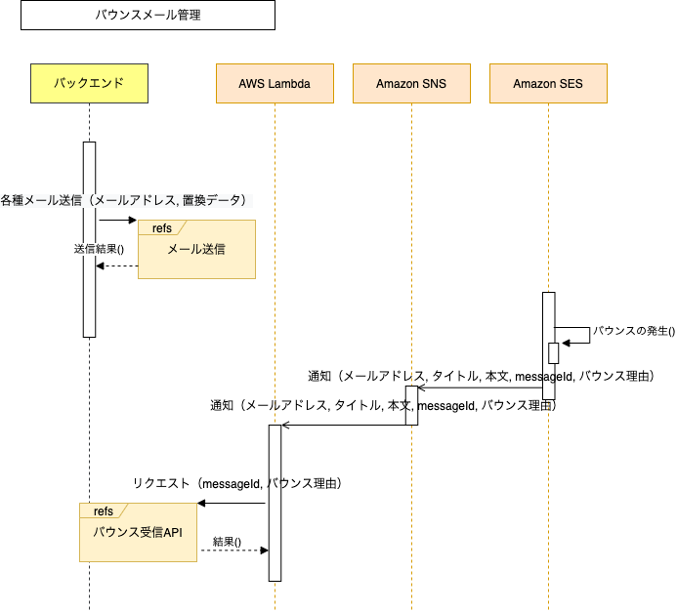

 | プロセス詳細
 |  | 本項はシーケンス図上の「AWS Lambda」のプロセス詳細です。「バウンスメール管理」の実装対象です。
 |  | ・Lambdaの処理の設計のため、インターフェースシートはありません。
 |  | ・「各種メール送信」はメール送信元となる各種APIやバッチの詳細設計書を参照してください。バウンスメールの前段階となるためシーケンス図には参考として記載しています。
 |  | ・「Amazon SES」、「Amazon SNS」はAWSの内部処理です。

 | １． | バウンス発生、AmazonSNSによる通知をLambdaが受け取る

 |  | 戻り値 | バウンス発生通知オブジェクト |  |  |  | 備考
 |  | 項目名（和） |  |  | 項目名（英） | 型 | パラメータ |  | 説明
 |  | Mailオブジェクト |  |  | mail | JSONオブジェクト | AWS内部処理 |  | https://docs.aws.amazon.com/ja_jp/ses/latest/DeveloperGuide/notification-contents.html#mail-object
 |  | Bounceオブジェクト |  |  | bounce | JSONオブジェクト | AWS内部処理 |  | https://docs.aws.amazon.com/ja_jp/ses/latest/DeveloperGuide/notification-contents.html#bounce-object

 | ２． | messageId、バウンス理由の抽出
 |  | 戻り値 | 文字列 |  |  |  | 備考
 |  | 項目名（和） |  |  | 項目名（英） | 型 | パラメータ |  | 説明
 |  | メッセージID |  |  | messageId | String | Mailオブジェクト.messageId
 |  | バウンス理由 |  |  | bounceReason | String | Bounceオブジェクト.bounceType |  | 仕様：bounceSubTypeによらず、bounceTypeがUndeterminedまたはPermanentの場合にハードバウンスが発生したとみなす。

 | ３． | バウンス受信APIをコール
 |  | API | バウンス受信API |  |  |  | 備考
 |  | 項目名 |  |  |  |  | 引数 |  | 説明
 |  | SESメッセージID |  |  |  |  | messageId
 |  | バウンス理由 |  |  |  |  | bounceReason
 |  | ※APIコールのレスポンスを元に処理はしない。
 |  | ※処理中にエラーが発生した場合はCloudWatchLogsのLambda実行ログにStack Traceが出力される。

